Sumário
Escopo | (Vários itens)

 | Qt. Itens | %
1-Alta | 9 | 56.25%
2-Média | 5 | 31.25%
3-Baixa | 2 | 12.50%
Total geral | 16 | 100.00%

Diagnóstico detalhado
Detalhamento de Inconsistências/Pendências encontradas na Base de Suporte a Decisão

Item | Descrição | Banco de dados | Resolução | Evidência/Exemplo
Totais referentes a contas | Valores não são conferidos, e não batem com totais gerais de pagamento | DW | Item sendo tratado como foco do ID 3 do painel de controle (Análise de Valores carregados no BI ) | 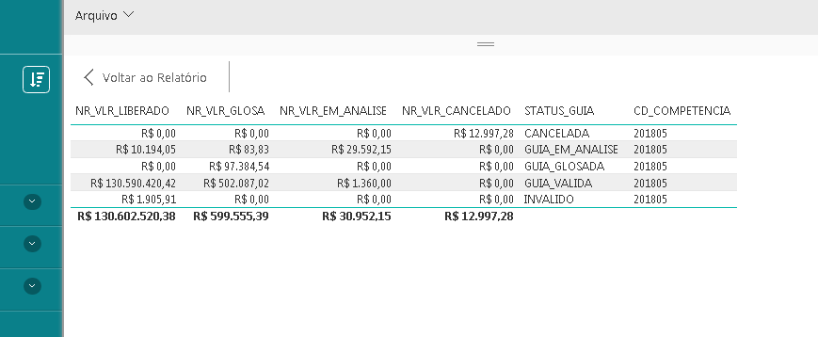
Ocorrências de guias | Inconsistências devido a problemas frequentes em cargas (defazagem de dados) | DW | Item sendo tratado com chamados e também será alvo do ID 3 | 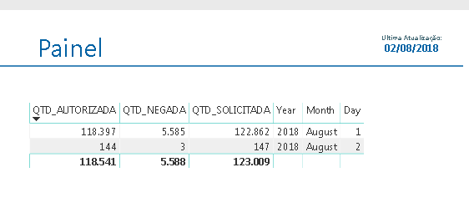
Valores de Grupos, Subgrupos e Grupo Planserv | Informações imcompletas, com muitos itens sem classificação | Operacional | Tratado em reunião do dia 01/08/18, está sendo conduzida revisão e foi priorizado por André Machado. Não existem mais valores nulos, porém deve ser avaliado pela área técnica quanto ao conteúdo. | 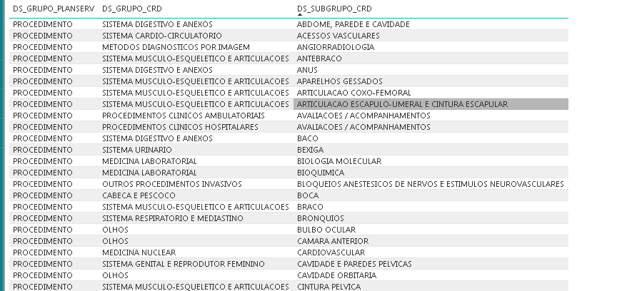
Campos de valor informado, glosa edital, valor de recurso | Não é possível avaliar valores de recurso, separar glosa técnica de glosa edital ou glosa 358 | Operacional | Campos iniciais previsão somente valor liberado, glosado e cancelado, foi adicionado valor em analise, porém conforme demonstrado pela dificuldade em extração de dados do passivo da glosa edital, uma mudança no lançamentos por prestador é necessária para posterior consolidação no BI | Ainda não disponível
Número total de beneficiários | Informações distintas em relação ao módulo de cadastro, módulo de AIS e lista de beneficiários para medição de SLA | Operacional | Valores divergentes em cada ponto de visualização, um trabalho deve ser realizado diretamente na base do cadastro, funcionalidade de sistema que permita contar o total de beneficiários em qualquer data de referência, este total deve então ser apresentado em todos os outros módulos e no BI | 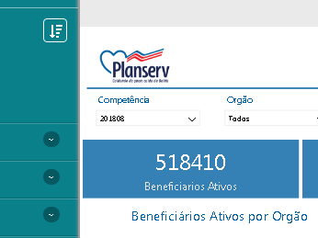
Ausência de especialidade para itens da tabela | Atualmente o sistema não relaciona uma especialidade para cada item da tabela, limitando a análise | Operacional | Citado em reunião do dia 01/08/18, trabalho reportado como em andamento por Ana Cláudia | Ainda não disponível
Ausência de classificação de liminar em contas | As informações de liminar presentes em autorização ainda não foram correlacionadas a conta, para avaliação de custos | DW | Tratado em reunião do dia 24/07/18, não consta no cronograma atualizado da equipe de BI. ID 18 no painel. | Ainda não disponível
Nomeclatura de itens no Power BI | Pastas e campos apresentam nome original do banco de dados | DW | Subiu para produção devido à visita do TCE | 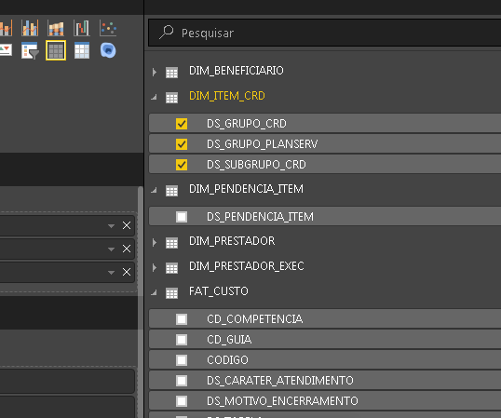
Dados de SLA | Painel de controle de SLA apresenta inconsistências quanto a quantidade de itens, datas de abertura versus fechamento e classificações que tem influência no resultado do indicador | DW | Citado em reuniões de fechamento, em reunião de BI e recentemente novo conjunto de evidências foi capturado por Luis, será tratado em próxima reunião de fechamento de SLA

